表紙・改定履歴
Webダイレクト販売

画面設計書
Web申込み専用ページトップ画面
G0202

© 2020 Sasuke Financial Lab Inc.

変 更 記 録
版数 REV. | 作成更新日 | 変 更 内 容 | 担 当
01 | 2020-08-28 | 初版 | 須永
02 | 2020-09-04 | 名称変更 ・「申込マイページトップ画面」→「Web申込み専用ページトップ画面」 画面レイアウト修正 ・「ご契約の確認」→「お申込み内容の確認」に名称の修正 | 幡司
03 | 2020-09-15 | UI工程初版 | 福山
04 | 2020-11-06 | UI工程 通知追加 | 須永
05 | 2020-11-12 | 申込み再開時に契約年齢のチェックを行う処理を追加 | 小川
06 | 2020-11-12 | CRM対応取り込み UIレビュー対応 | 須永
07 | 2020-11-20 | ・「画面レイアウト」シートのDとEをCとDに修正 ・「画面項目定義書」シートのB4の表示順について追記 ・「アクション項目定義書」シートの初期表示アクションを詳細化 ・「アクション項目定義書」シートの手続き再開アクションを詳細化 | 小川
08 | 2020-11-25 | ▼設計改善 ・セッション構造改善反映 ・商品を複数表示する場合は以下のとおりの順序で表示 補足説明に追記。 ＜通常商品＞ 医療 一時金 定期 ※引受緩和型は１商品しか表示しない想定のため順序定義なし | 小川 須永
09 | 2020-12-03 | 「項目定義書」「画面レイアウト」シート ・手続き完了期限日の追加 「手続き再開表示レイアウト」シート ・承諾コード変更に伴い見直し 「アクション項目定義書」シート ・書非表示 お手続き中の申込_手続き完了期限追加 | 須永
10 | 2020-12-09 | 手続完了期限日の表示サンプルを修正 計算基準日の前日の23:59と表示を行うこと | 小川
11 | 2020-12-18 | アクション項目定義書の手続き有効期限を前日の23:59を設定するよう追記 | 須永
12 | 2020-12-21 | 「アクション項目定義書」シート ・手続き中のデータ判定を訂正 申込完了日時が未設定のものを手続き中と判断 ・申込期限を超過している連絡の判定を訂正 掲載フラグがtrueの連絡を表示 | 須永
13 | 2021-01-07 | 「画面項目定義書」シート 手続完了期限日は計算基準日の前日と記載されているが、 契約日特則ありの場合と齟齬が出るため、下記が正しい。 記載を訂正。 ・契約日に関する特則適用なし 承諾対象コードが"1"の日時（当初意向）の当月最終日の23:59 ・契約日に関する特則を適用あり 承諾対象コードが"1"の日時（当初意向）の翌月1日よりも契約者の誕生日の方が早い場合は誕生日の前日の23:59 | 須永

画面概要
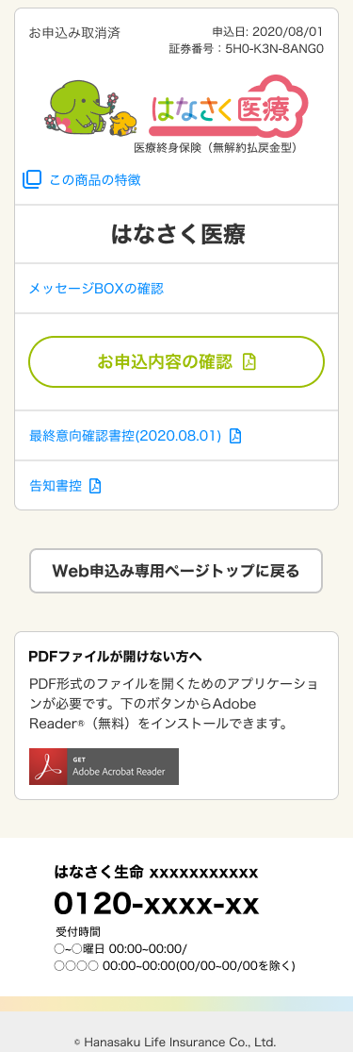
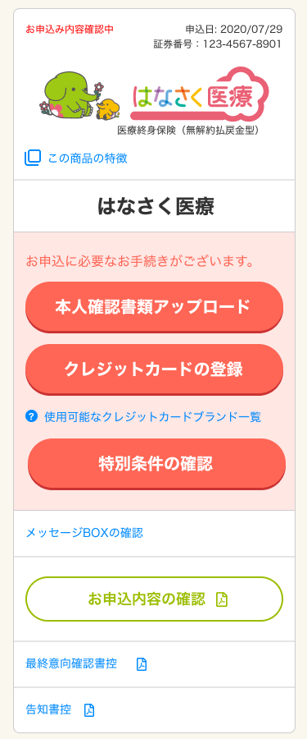
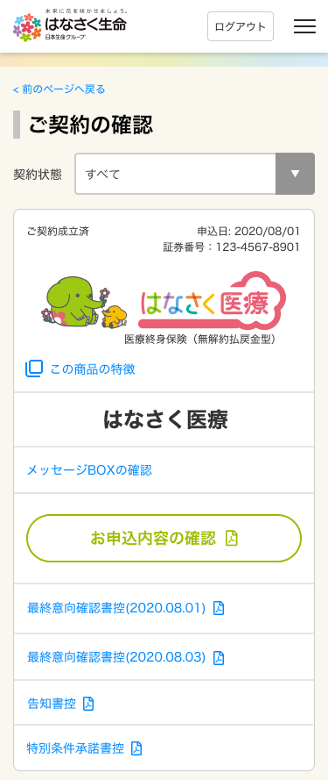
設計説明書 |  |  | システム |  | 画面名 | 画面ID
 |  |  | Webダイレクト販売 |  | Web申込み専用ページトップ画面 | G0202

 | 1 | 画面概要

 |  | [G0201.Web申込み専用ページログイン画面]からログイン後、Web申込み専用ページのトップ画面である。

 |  | 主な機能は、手続きの再開・メッセージの確認・申込データの確認・ログイン情報の変更などが行える。
 |  | 申込データは申込完了から契約結果に限らず2ヶ月間表示され、確認が行える。
 |  | 経過後に論理削除され、非表示となる。

 | 2 | 画面遷移

 |  | G0202.Web申込み専用ページトップ画面

 |  |  |  | G0204.Web申込み専用ページメッセージBox詳細画面
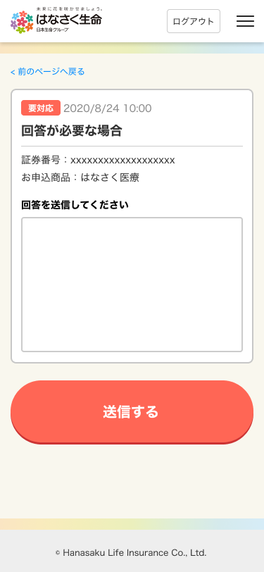

 |  |  |  | G0203.Web申込み専用ページメッセージBox画面

 |  |  |  | G0205.Web申込データ確認画面

画面レイアウト
画面レイアウト |  | システム |  |  | 画面名 | 画面ID
 |  | Webダイレクト販売 |  |  | Web申込み専用ページトップ画面 | G0202
2
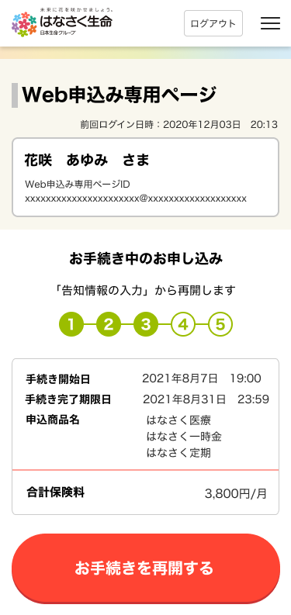

1

3
4
1
2
5

3
A

C
1

2

3

4
B
5
6

6
1

2
D
7
3

4

【Web申込-008】SNS連携解除
 | ■メールアドレス+パスワードログインの場合 |  | ■外部サービス連携している場合
 | アカウント情報に外部認証IDと外部認証コードなし |  |  | アカウント情報に外部認証IDと外部認証コードあり
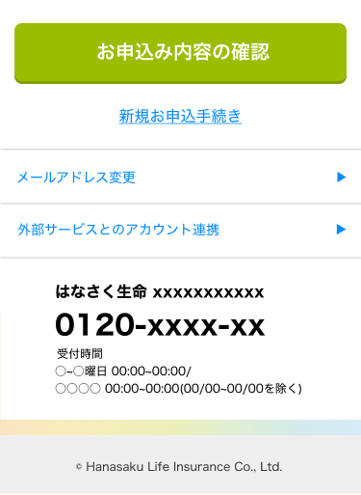

5

手続き再開表示レイアウト
画面レイアウト |  |  |  | システム |  | 画面名 |  |  | 画面ID
 |  |  |  | Webダイレクト販売 |  | Web申込み専用ページトップ画面 |  |  | G0202

 | 手続き再開の表示

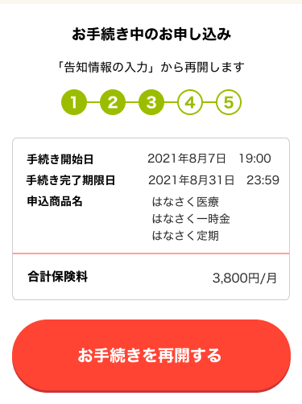

 |  | コード一覧との紐付け
 |  | 承諾TBの承諾コードのフラグ値によって、どこまで画面が進んでいるかで判断する
 |  | 承諾コード |  |  | 再開画面 |  | 表示する「」の画面名 | 表示ステップ数
 |  | 1 | 当初意向 |  | 1~6まで完了の場合 G0109.申込内容確認画面から再開 |  | 「申込内容確認画面」 | 1
 |  | 2 | 利用規約同意
 |  | 3 | 個人情報取扱同意
 |  | 4 | 電磁的方法による交付
 |  | 5 | 契約概要・注意喚起情報確認
 |  | 6 | ご契約のしおり・約款確認 |  | 1~7まで完了の場合 G0116.ご職業・年収入力画面から再開 |  | 「ご職業・年収入力画面」 | 3
 |  | 7 | 最終意向
 |  | 8 | 告知情報事前確認
 |  | 9 | 告知回答完了
 |  | 10 | 告知回答確認完了 |  | 1~8まで完了の場合 G0117.告知情報入力画面(AURA)から再開 |  | 「告知情報入力画面」 | 3
 |  | 11 | 受取人・請求人入力完了 |  | 1~9まで完了の場合 G0118.告知情報確認画面(AURA)から再開 |  | 「告知情報確認画面」 | 3
 |  | 12 | 支払方法選択 |  | 1~10まで完了の場合 G0119.受取人・請求人入力画面 から再開 |  | 「受取人・請求人入力画面」 | 4
 |  | 13 | 支払方法登録完了 |  | 1~11まで完了の場合 G0121.保険料払込方法選択画面から再開 |  | 「保険料払込方法選択画面」 | 4
 |  | 14 | 本人確認書類提出選択 |  | 1~12(または13)まで完了の場合 G0123.本人確認書類提出画面 から再開 |  | 「本人確認書類提出画面」 | 5
 |  | 15,16 | 本人確認書類提出完了(dアカウント) 本人確認書類提出完了(本人確認書類) |  | 1~14(または15,16)まで完了の場合 G0124.申込内容最終確認画面 から再開 |  | 「申込内容最終確認画面」 | 5
 |  | 17 | 申込完了 |  | 1~17(13・15・16は未対応の場合あり)まで完了の場合 再開なし |  | - | -

画面項目定義書
画面項目定義書 |  | システム |  |  |  |  | 画面名 |  | 画面名 | 種類リスト | IME | I/O | 必須
 |  | Webダイレクト販売 |  |  |  |  | Web申込み専用ページトップ画面 |  | G0202
No | 画 面 項 目 名 |  |  | 種類 | IME | 桁数 | バリデーション | 必須 | 編集説明 | ボタン | ON | I | ○
 | 項目カテゴリ |  | 項目名 |  |  |  |  |  |  | リンク | OFF | O | △
A1 | 申込者情報 |  | 前回ログイン日時 | テキスト |  |  |  |  |  | テキストボックス
A2 |  |  | 申込者氏名 | テキスト |  |  |  |  |  | テキスト
A3 |  |  | メールアドレス | テキスト |  |  |  |  |  | テキストボックス
B1 | お手続き中の申込 |  | お手続き中の申込_途中画面名 | テキスト
B2 |  |  | お手続き中の申込_ステップバー | 値 |  |  |  |  | 値：1~5 値によってステップバーの表示を変更する | チェックボックス
B3 |  |  | お手続き中の申込_手続き開始日 | テキスト |  |  |  |  |  | ラジオ
B4 |  |  | お手続き中の申込_手続き完了期限日 | テキスト |  |  |  |  | 手続完了期限日は ・契約日に関する特則適用なし 承諾対象コードが"1"の日時（当初意向）の当月最終日の23:59 ・契約日に関する特則を適用あり 承諾対象コードが"1"の日時（当初意向）の翌月1日よりも契約者の誕生日の方が早い場合は誕生日の前日の23:59
B5 |  |  | お手続き中の申込_申込商品名 | テキスト |  |  |  |  | 複数同時申込みで手続き中の全商品を表示 ・表示順は以下とする 医療 一時金 定期 | セレクト
B6 |  |  | お手続き中の申込_合計保険料 | テキスト |  |  |  |  |  | 日付
B7 |  |  | お手続きを再開する | ボタン
C1 | メッセージ |  | メッセージ_要対応 | ラベル |  |  |  |  | ・最大5件表示 ※表示の詳細は [画面設計書_Web申込み専用ページ メッセージBOX画面_通知表示レイアウト]参照
C2 |  |  | メッセージ_通知日 | テキスト
C3 |  |  | メッセージ_タイトル | テキスト
C4 |  |  | メッセージ_証券番号 | テキスト
C5 |  |  | メッセージ_お申込商品 | テキスト
C6 |  |  | メッセージ一覧へ | リンク
D1 | 各操作 |  | お申込み内容の確認 | ボタン
D2 |  |  | 新規お申込手続き | リンク
D3 |  |  | メールアドレス変更 | ボタン
【Web申込-008】SNS連携解除
D4 |  |  | パスワード変更 | ボタン |  |  |  |  | アカウント情報に外部認証IDと外部認証コードがない場合表示
D5 |  |  | 外部サービスとのアカウント連携 | ボタン |  |  |  |  | アカウント情報に外部認証IDと外部認証コードある場合表示

アクション項目定義書
アクション項目定義書 |  | システム |  |  | 画面名 |  |  | 画面ID
 |  | Webダイレクト販売 |  |  | 入力中断表示画面 |  |  | G0133
アクションID | アクション名 |  | アクションの処理概要 |  |  | 項目 | I/O |  | データ入出力 |  |  | データ処理 (特記事項記載)
 |  |  |  |  |  |  |  |  | I/F等 | 項 目 名 | I/F等（基幹システム）
1 | 初期表示 |  | アカウント情報を入力してログインし、Web申込み専用トップページ画面に遷移 |  |  | 姓 | O |  | セッション | アカウント.姓 | - | -
 |  |  |  |  |  | 名 | O |  | セッション | アカウント.名 | - | -
 |  |  |  |  |  | 前回ログイン日時 | O |  | セッション | アカウント.最終ログイン日時 | - | APIから返却されるのは前回ログインした日時
 |  |  |  |  |  | アカウントID | I |  | 申込参照API | アカウントID | - | アカウントに紐づく申込情報を全量取得（各商品付加バージョンは最新のもののみ）
 |  |  |  |  |  | 申込情報リスト | O |  | 申込参照API | [x] | -
 |  |  | OPTION | 手続き途中の申込がある場合 ・対象となる申込情報と「お手続きを再開する」ボタンを表示（収納経路設定、本人確認書類アップロード未済の場合でも申込完了している場合は表示しない） ※申込情報リストの申込完了日時が未設定のものを手続き中と判断する |  | 手続き中申込情報 | O（H） |  | 【取得済み項目】申込情報リスト | [x].申込ID [x].商品グループ | -
 |  |  |  |  |  | お手続き中の申込_途中画面名 | O |  | 【取得済み項目】手続き中申込情報 | 商品グループ[x].承諾対象コード[x].承諾対象コード | - | 最終状況を判別し画面名を表示 ※表示の詳細は[手続き再開表示レイアウト]参照 ※戻る画面は[画面遷移図(Webダイレクト販売) 1-2.Web申込(手続き再開)]参照
 |  |  |  |  |  | お手続き中の申込_ステップバー | O |  | 【取得済み項目】手続き中申込情報 | 商品グループ[x].承諾対象コード[x].承諾対象コード | -
 |  |  |  |  |  | お手続き中の申込_申込ID | O |  | 【取得済み項目】手続き中申込情報 | 申込ID | -
 |  |  |  |  |  | お手続き中の申込_手続き開始日 | O |  | 【取得済み項目】手続き中申込情報 | 商品グループ[x].承諾対象コード[x].承諾日時 | - | 承諾対象コードが"1"の日時
 |  |  |  |  |  | お手続き中の申込_手続き完了期限 | O |  | 【取得済み項目】手続き中申込情報 | 商品グループ[x].契約日に関する特則 商品グループ[x].承諾対象コード[x].承諾日時 アカウント.生年月日 | - | ・契約日に関する特則適用なし 承諾対象コードが"1"の日時（当初意向）の当月最終日の23:59 ・契約日に関する特則を適用あり 承諾対象コードが"1"の日時（当初意向）の翌月1日よりも契約者の誕生日の方が早い場合は誕生日の前日の23:59
 |  |  |  |  |  | お手続き中の申込_申込商品名 | O |  | 【取得済み項目】手続き中申込情報 | 商品グループ[x].商品付加.販売商品名称 | - | 対象グループ内の全ての販売商品名所を記載
 |  |  |  |  |  | お手続き中の申込_合計保険料 | O |  | 【取得済み項目】手続き中申込情報 | 商品グループ[x].主契約.保険料 商品グループ[x].特約リスト[x].保険料 | - | 存在する各約款の全ての保険料を合計した値
 |  |  | ・メッセージリストがある場合 ・通知年月日の降順でメッセージを5件表示 ・掲載フラグがtrueのメッセージを表示 ・申込情報とメッセージリスト情報をセッションに保存 （セッションの情報はメッセージBox詳細画面で表示に使用） ・外部認証でログインしている場合は「パスワード変更」ボタンを非表示 |  |  | メッセージリスト | O |  | 連絡参照API | [x] | - | [x].掲載日時の日時が新しい順に5件表示 ※表示の詳細は [画面設計書_Web申込み専用ページ メッセージBOX画面_通知レイアウト]参照
 |  |  |  |  |  | メッセージリスト | I |  | セッション | メッセージ.[x] | - | 各申込み商品に対するメッセージリスト
【Web申込-008】SNS連携解除
 |  |  | アカウント情報の各項目の値があるか判断し、 ボタンの表示を切り替える 外部認証IDと外部認証コード 設定されていない場合 ・[パスワード変更]表示 設定されている場合 ・[外部サービスとのアカウント連携]を表示 |  |  | アカウントID | I |  | セッション | アカウント.外部認証ID | -
 |  |  |  |  |  | アカウントID | I |  | セッション | アカウント.外部認証コード | -
2 | 手続きを再開 |  | 「お手続きを再開する」押下時 ・手続き中申込情報の契約日に関する特則の状態によって判定して新しい計算基準日を計算する |  |  | 計算基準日 | O |  | システム | - | - | 契約日に関する特則によってシステム日付から判定 ・契約日に関する特則あり：システム日付 ・契約日に関する特則なし：システム日付の翌月1日
 |  |  | END | 更新された計算基準日と申込時の生年月日から契約年齢を計算し、申込時の契約年齢と相違がある場合(被保険者の年齢が上がった場合) ・手続き中申込情報の申込IDでDBの申込情報を削除 ・処理を中断し、エラーを表示 ※この場合、被保険者はデータを引き継がず新規お申込として試算からやり直しとなる |  | 申込ID | I |  | 申込削除API | 申込ID | - | エラー：契約年齢不一致による再開不可
 |  |  | 更新された計算基準日と申込時の生年月日から契約年齢を計算し、申込時の契約年齢と同一の場合(手続き再開) ・セッションのアカウントオブジェクト以外を削除 ・手続き中申込情報の内容と新しい計算基準日をセッションに保存 ・承諾コードの情報をもとに再開画面に遷移 |  |  | 手続き申込情報 | I |  | セッション | 存在する項目すべて | -
3 | メッセージ表示 |  | 「メッセージリストの項目」押下時 ・対象となるメッセージを指定し「G0204.Web申込み専用ページメッセージBox詳細画面」に遷移 |  |  | メッセージID | I |  | POST | メッセージID | - | -
4 | メッセージ一覧表示 |  | 「メッセージ一覧へ」押下時 ・「G0203.Web申込み専用ページメッセージBox画面」に遷移 |  |  | - | - |  | - | - | - | -
5 | お申込み内容の確認 |  | お申込み内容の確認ボタン押下時 ・「G0205.Web申込み専用ページ申込データ確認画面」に遷移 |  |  | - | - |  | - | - | - | -
6 | 新規お申込み手続き |  | 新規お申込み手続きリンク押下時 ・申込手続き中のデータがある場合、申込手続き中のデータは１件しか持てない旨の確認ポップアップを表示 ・セッションのアカウントオブジェクト以外を削除 ・「G0101.計算機画面」に遷移する |  |  | - | - |  | - | - | - | -
7 | メールアドレス変更 |  | メールアドレス変更ボタン押下時 ・「G0214.Web申込み専用ページメールアドレス変更画面」に遷移する |  |  | - | - |  | - | - | - | -
8 | パスワード変更 |  | パスワード変更ボタン押下時 ・「G0216.Web申込み専用ページパスワード変更画面」に遷移する |  |  | - | - |  | - | - | - | -
【Web申込-008】SNS連携解除
9 | 外部サービスとのアカウント連携 |  | 外部サービスとのアカウント連携ボタン押下時 ・「G0217.Web申込み専用ページ外部サービス連携確認画面」に遷移する |  |  | - | - |  | - | - | - | -

